Dashboard
BLOCK 1157

 | VERSION | 1.0.0

Chuyên Đề Phát Triển Web 1

Evidance
Hình 1

Hình 2

Hình 3

hình 4

hình 5

hình 6

Hiình 8

Hình 7

Hình 9

 | 15 CHỮ
Hình 10

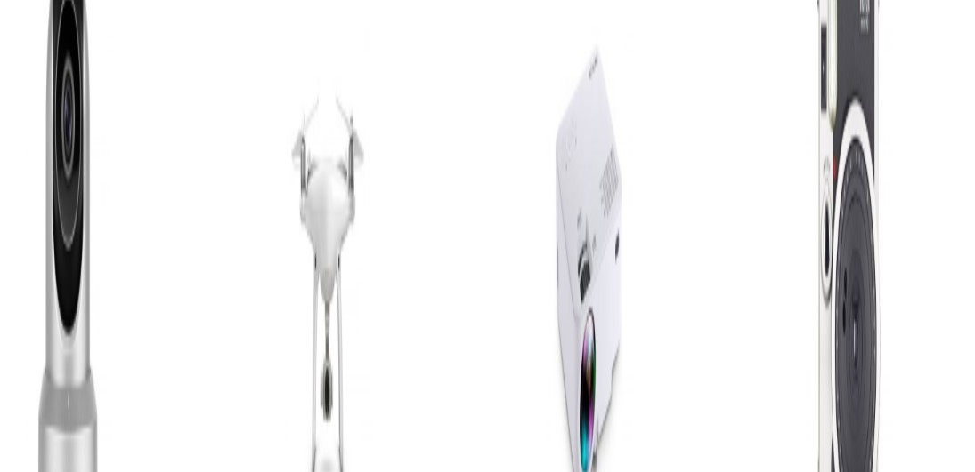

Hình 11

Hình 12

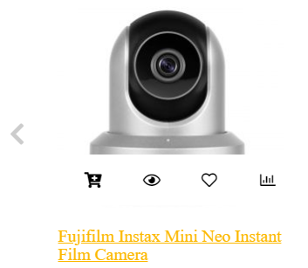

Hình 13

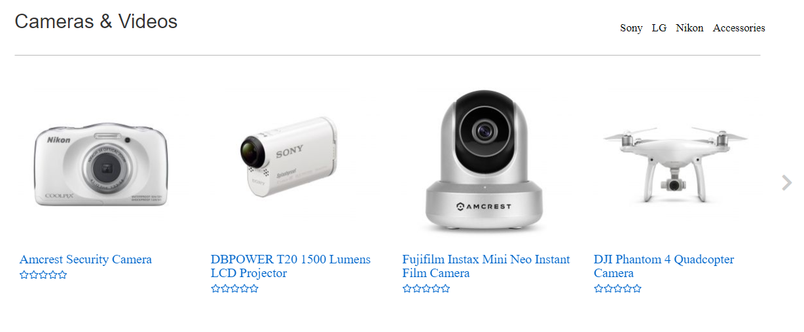
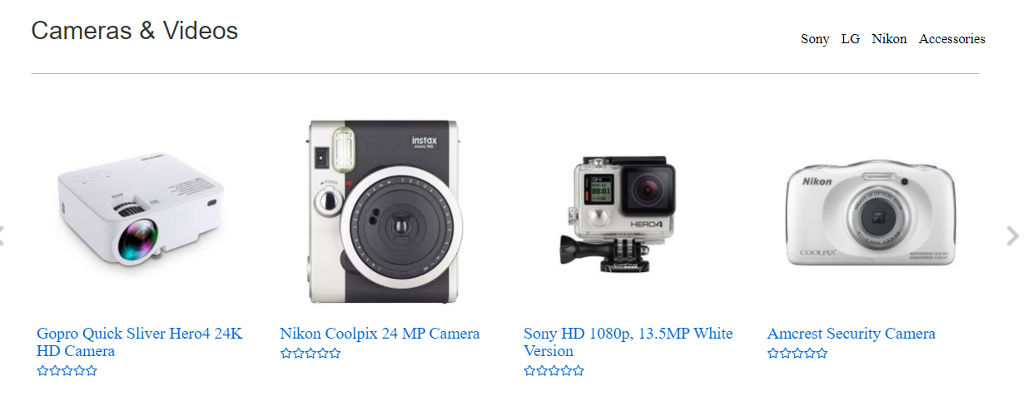

Hình 14

Hình 15

Hình 16

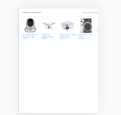

Hình 17

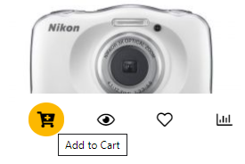

Hình 18

